１２月份
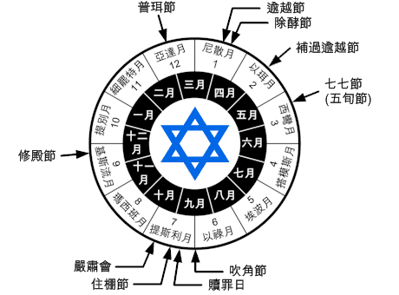
宗教曆 | 民事曆 | 月份名稱 | 英文叫法 | 巴比倫叫法 | 含義 | 缺年日數 | 常年日數 | 滿年日數 | 西曆 | 希伯來文 | 節期
1 | 7 | 尼散月 | Nisan/Nissan | Nisanu | 樂月 | 30 |  |  | 三至四月間 | נִיסָן‎ | 14日落前逾越節, 15-21 除酵節
2 | 8 | 以珥月／西弗月 | Iyar | Ayaru | 愛月 | 29 |  |  | 四至五月間 | אִיָּר ,אייר‎ | 14 補逾越節
3 | 9 | 西彎月 | Sivan | Simanu | 築月 | 30 |  |  | 五至六月間 | סִיוָן‎ | 6七七節 (五旬節)
4 | 10 | 搭模斯月 | Tammuz | Du`uzu | 穫月 | 29 |  |  | 六至七月間 | תמוז
5 | 11 | 埃波月 | Av | Abu | 熟月 | 30 |  |  | 七至八月間 | אָב
6 | 12 | 以祿月 | Elul | Ululu | 酹月 | 29 |  |  | 八至九月間 | אֱלוּל
7 | 1 | 提斯利月 | Tishrei | Tashritu | 施月 | 30 |  |  | 九至十月間 | תִּשְׁרֵי | 1 吹角節, 10 贖罪日, 15-21 住棚節22 嚴肅會
8 | 2 | 瑪西班月／赫舍汪月 | Cheshvan | Arakhsamna | 甦月 | 29 | 29 | 30 | 十至十一月間 | מַרְחֶשְׁוָן
9 | 3 | 基斯流月 | Kislev | Kislimu | 孕月 | 29 | 30 | 30 | 十一至十二月間 | כִּסְלֵו | 25 - 2提別月修殿節
10 | 4 | 提別月 | Tevet | Tebetu | 息月 | 29 |  |  | 十二至一月間 | טֵבֵת
11 | 5 | 細罷特月 | Shevat | Shabatu | 洪月 | 30 |  |  | 一月至二月間 | שְׁבָט
12 | 6 | 亞達月1 | Adar I | Adaru | 首魔月（閏） | 30 |  |  | 二至三月間 | אֲדָר
12 | 6 | 亞達月／亞達月2 | Adar / Adar II | Adaru | 魔月／次魔月 | 29 |  |  | 二至三月間 | אֲדָר | 14 普珥節

